Sheet1
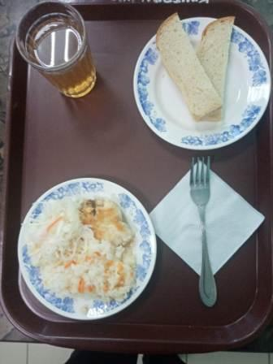
Школа | МБОУ Большекирсановская сош имени Героя Советского Союза Хайло В.А. |  |  | Отд./корп |  |  |  | День | 2023-01-11

Прием пищи | Раздел | № рец. | Блюдо | Выход, г | Цена | Калорийность | Белки | Жиры | Углеводы
Завтрак | гор.блюдо | 291 | Плов из птицы | 200.00 | 62.35 | 302.67 | 16.89 | 9.87 | 36.45
 | гор.напиток | 349 | Компот из смеси сухофруктов ( с добавлением витамина С) | 200.00 | 4.24 | 132.80 | 0.66 | 0.09 | 32.01
 | хлеб | Н | Хлеб пшеничный | 40.00 | 3.84 | 92.00 | 3.04 | 0.32 | 18.80
 |  | 71 | Капуста квашенная | 60.00 | 6.50 | 13.20 | 0.66 | 0.12 | 2.28

Завтрак 2 | фрукты

Обед | закуска
 | 1 блюдо |  | .
 | 2 блюдо
 | гарнир
 | сладкое
 | хлеб бел.
 | хлеб черн.

 |  |  |  | 500.00 | 76.93 | 540.67 | 21.25 | 10.40 | 89.54

